DM35堵头电机成品包装
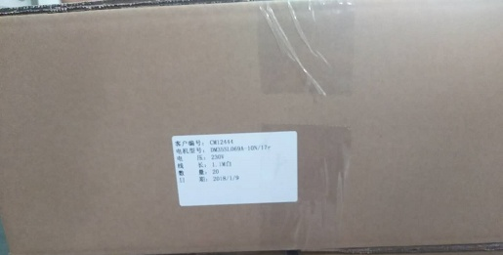 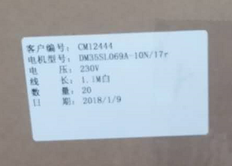 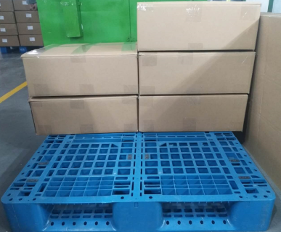
1.折中包
折好中包后，再用胶带按图示先横向封口，再纵向分别在中包的左端、中间、右端用胶带固定
★封完胶带后，中包上字朝上，不能朝下
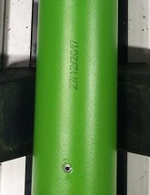
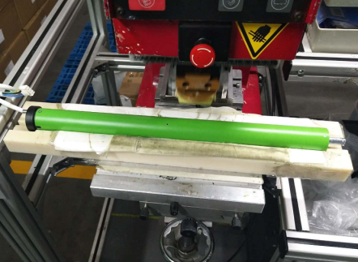
2.移印生产日期
放大
L1
将电机放入移印机固定治具，将电机生产日期印到电机上，日期移印位置L1在40mm-50mm
★移印日期清晰、不能漏印、缺字、有阴影等不良
DOOYA 作业指导书JS-9-1.266 C/00
适用类型：DM35堵头电机 | 制程站别：成品包装 | 人数：2 | 标准工时： | 日期：2018/1/9
作业步骤：

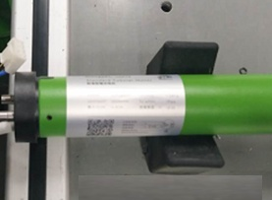
3.贴铭牌
L2
贴铭牌位置距离L2在15mm-25mm之间
★铭牌内容清晰，位置不能贴反，起皱，破损，电机与铭牌型号一致
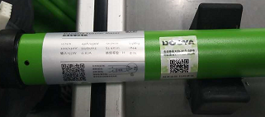
4.贴防伪标示
L3
贴防伪标示位置L3在15mm-25mm之间
★防伪标示内容清晰，位置不能贴反，起皱，破损，电机与铭牌型号一致
★2-4步骤客户特殊档案有特殊要求时，按照客户特殊档案执行
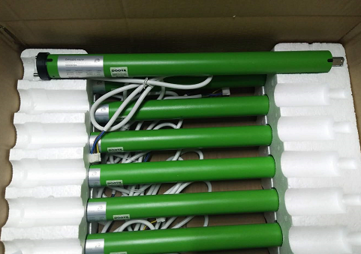
5.装箱
将电机电源线朝下装入中包
6.封箱
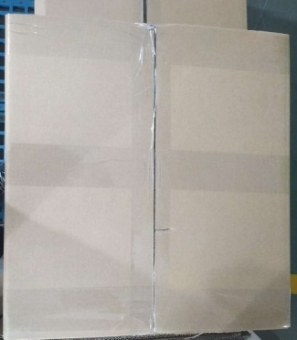

7.贴中包产品标示
折好中包后，再用胶带按图示先横向封口，再纵向分别在中包的左端、中间、右端用胶带固定
★电机未装满禁止封箱
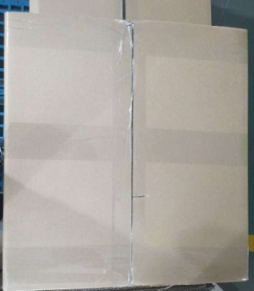

在中包没有字的一面贴产品标识，位置要求：中间位置，检查电机与铭牌，中包标贴或者铭牌信息一致性
放大
整齐放入托盘效果

